Chi tiết địa chất
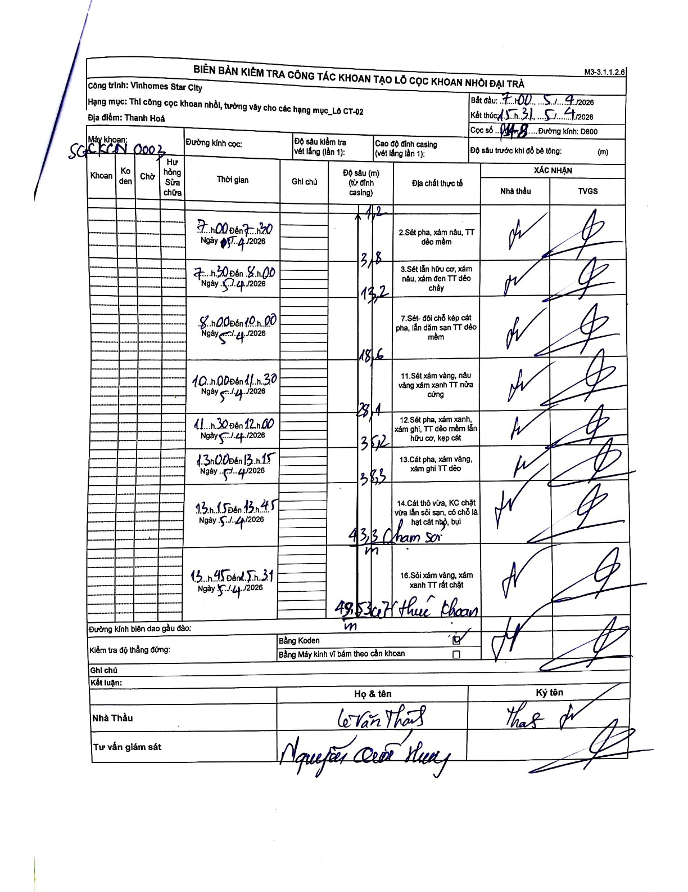
Dự án | Star City Thanh Hóa
Hạng mục | Thi công cọc khoan nhồi, tường vây cho các hạng mục_Lô CT-02
Tên bộ phận | CT-02
Số hiệu cọc | P14-8
Tên Máy khoan | SGC-KCN0003
Đường kính | D800
Bắt đầu thi công | 07:00 05/04/2026
Kết thúc thi công | 15:31 05/04/2026

Địa chất TT | Đường kính | Mô tả lớp thiết kế | Từ (h) | Đến (h) | Cao độ từ | Cao độ đến | T.Gian (h) | Dài (m) | V (m/h) | Ghi chú
1 | D800 | Sét pha, xám nâu, TT dẻo mềm | 07:00 05/04/2026 | 07:20 05/04/2026 | -1.2 | -1.2 | 0.33 | 1.2 | 0 | Lớp đệm/casing
2 | D800 | Sét lẫn hữu cơ, xám nâu, xám đen TT dẻo chảy | 07:30 05/04/2026 | 08:00 05/04/2026 | -1.2 | -13.2 | 0.5 | 12 | 24 | Chiều dài lớp tính từ 1.2 đến 13.2
3 | D800 | Sét- đôi chỗ kẹp cát pha, lẫn dăm sạn TT dẻo mềm | 08:00 05/04/2026 | 10:00 05/04/2026 | -13.2 | -18.6 | 2 | 5.4 | 2.7
4 | D800 | Sét xám vàng, nâu vàng xám xanh TT nửa cứng | 10:00 05/04/2026 | 11:30 05/04/2026 | -18.6 | -28.1 | 1.5 | 9.5 | 6.33
5 | D800 | Sét pha, xám xanh, xám ghi, TT dẻo mềm lẫn hữu cơ, kẹp cát | 11:30 05/04/2026 | 12:00 05/04/2026 | -28.1 | -35.2 | 0.5 | 7.1 | 14.2
6 | D800 | Cát pha, xám vàng, xám ghi TT dẻo | 13:00 05/04/2026 | 13:15 05/04/2026 | -35.2 | -38.3 | 0.25 | 3.1 | 12.4
7 | D800 | Cát thô vừa, KC chặt vừa lẫn sỏi sạn, có chỗ là hạt cát nhỏ, bụi | 13:15 05/04/2026 | 13:45 05/04/2026 | -38.3 | -43.3 | 0.5 | 5 | 10 | Có ghi chú chạm sỏi
8 | D800 | Sỏi xám vàng, xám xanh TT rất chặt | 13:45 05/04/2026 | 15:31 05/04/2026 | -43.3 | -49.5 | 1.77 | 6.2 | 3.51 | Kết thúc khoan ở độ sâu 49.53m

ẢNH BIÊN BẢN GỐC

